Tabelle1
 | Einsatz | Chance | Gewinn | Wenn nicht |  | Chance | Gewinn | Wenn nicht
 |  | 1.2 |  |  |  | 1.5
 | 2.5 | 3 | 0.5 | -2.5 |  | 3.75 | 1.25 | -2.5
 | 15 | 18 | 0.5 | -17.5 |  | 22.5 | 7.5 | -17.5
 | 90 | 108 | 0.5 | -107.5 |  | 135 | 45 | -107.5

1 | 0.05 € |  | 1 | 0.10 € |  | 1 | 0.20 € |  | 1 | 0.40 €
2 | 0.10 € |  | 2 | 0.20 € |  | 2 | 0.40 € |  | 2 | 0.80 €
3 | 0.20 € |  | 3 | 0.40 € |  | 3 | 0.80 € |  | 3 | 1.60 €
4 | 0.40 € |  | 4 | 0.80 € |  | 4 | 1.60 € |  | 4 | 3.20 €
5 | 0.80 € |  | 5 | 1.60 € |  | 5 | 3.20 € |  | 5 | 6.40 €
6 | 1.60 € |  | 6 | 3.20 € |  | 6 | 6.40 € |  | 6 | 12.80 €
7 | 3.20 € |  | 7 | 6.40 € |  | 7 | 12.80 € |  | 7 | 25.60 €
8 | 6.40 € |  | 8 | 12.80 € |  | 8 | 25.60 € |  | 8 | 51.20 €
9 | 12.80 € |  | 9 | 25.60 € |  | 9 | 51.20 € |  | 9 | 102.40 €
10 | 25.60 € |  | 10 | 51.20 € |  | 10 | 102.40 €
11 | 51.20 € |  | 11 | 102.40 €
12 | 102.40 €

 | 204.75 € |  |  | 204.70 € |  |  | 204.60 € |  |  | 204.40 €

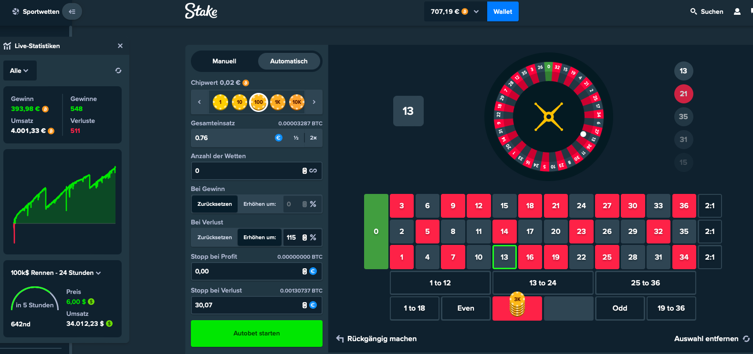

 | (125% bei Stake)
 | 225%
 | Einsatz | Gewinn | Umsatz | Verlust ausgeglichen | oder Verlust
eintragen -> | 0.15 € | 0.30 € | 0.15 € | - € | -0.15 €
 | 0.34 € | 0.67 € | 0.19 € | 0.04 € | -0.49 €
 | 0.76 € | 1.52 € | 0.76 € | 0.27 € | -1.25 €
 | 1.52 € | 3.04 € | 1.52 € | 0.27 € | -2.77 €
 | 3.04 € | 6.07 € | 3.04 € | 0.27 € | -5.80 €
 | 6.07 € | 12.15 € | 6.07 € | 0.27 € | -11.88 €
 | 12.15 € | 24.30 € | 12.15 € | 0.27 € | -24.03 €
 | 24.30 € | 48.60 € | 24.30 € | 0.27 € | -48.33 €
 | 48.60 € | 97.20 € | 48.60 € | 0.27 € | -96.93 €
 | 97.20 € | 194.40 € | 97.20 € | 0.27 € | -194.13 €

 | 194.13 €

